CrearEntregas
EJECUCION 1 | CASO DE PRUEBA INICIAL |  |  |  |  |  |  |  |  |  |  |  |  | EJECUCION 2 | CASO DE PRUEBA (REVISIÓN)
 | Id de Caso |  |  |  | CP001
 | Estado del Caso de Prueba |  |  |  | Nuevo |  |  |  |  |  |  |  |  |  | Id de Caso
 | Responsable |  |  |  | Juan Camilo Carreño Niño |  |  |  |  |  |  |  |  |  | Nombre de Caso de prueba |  |  |  | Realizar cotización
 | Objetivo |  |  |  | Realizar la creacion de una entrega. |  |  |  |  |  |  |  |  |  | Estado del Caso de Prueba
 | Precondiciones |  |  |  | Ingresar al modulo de entregas |  |  |  |  |  |  |  |  |  | Responsable |  |  |  | John Styven Rondon Useche
 | Escrito por: |  |  |  | Juan Camilo Carreño Niño |  |  |  |  |  |  |  |  |  | Objetivo |  |  |  | Realizar cotizacion de una moto
 | Fecha de Creación |  |  |  | 2025-09-09 |  |  |  |  |  |  |  |  |  | Precondiciones |  |  |  | Ingresar al modulo de motocicletas
 | Commit |  |  |  | 64ce3194a8879c7efb1e96acdd18ad0ca689a82c |  |  |  |  |  |  |  |  |  | Commit
 | Fecha Ejecución |  |  |  | 2025-09-13 |  |  |  |  |  |  |  |  |  | Escrito por: |  |  |  | John Styven Rondon Useche
 | N° | Paso a Paso |  |  | Resultado Esperado |  | Mensaje | Exitoso |  |  |  |  | Evidencia (parte inferior) |  | Fecha Ejecución
 |  |  |  |  |  |  |  | Si | No |  |  |  |  |  | N° | Paso a Paso |  |  | Resultado Esperado |  | Mensaje | Evaluación |  | Evidencia (parte inferior)
 | 1 | 1- Debe ir a la opcion "Nuevo" y hacer clic |  |  | Formulario |  |  | x |  |  |  |  | EV01 |  |  |  |  |  |  |  |  | Si | No
 | 2 | 2- Debe ingresar los datos requeridos |  |  | Caja de texto |  | ok | x |  |  |  |  | EV02 |  | 1 | 1- Debe ir a la opcion "moto mt09 " y hacer clic |  |  | Pagina de la moto
 | 3 | 3- Debe seleccionar el "Despacho" |  |  | Lista desplegable |  |  | x |  |  |  |  | EV03
 | 4 | 4- Debe seleccionar el "Estado" |  |  | Lista desplegable |  | ok | x |  |  |  |  | EV04 |  | 2 | 2- Debe seleccionar "cotiza tu moto" |  |  | Formulario
 | 5 | 5-Debe ir a la opcion "Crear" y hacer click |  |  | Registro en la tabla |  |  | x |  |  |  |  | EV05
 | 6 | 6- El servicio notificara si algun campo ingresado no es correcto |  |  | Mensaje |  | ok | x |  |  |  |  | EV06 |  | 3 | 3- Debe registrar su ingreso mensual |  |  | Caja de texto
 | Resultado esperado del caso de prueba |  |  |  | Visualizar la creacion de la entrega en la tabla. |  |  |  |  |  |  |  | Resultado |  | 7 | 7 - Debe ir a la opcion " hacer simulacion " y hacer clic |  |  | Pagina de la cotizacion
 | campos |  | Numero remesa | Despacho |  | Nombre recibe |  | Telefono recibe |  | fecha | Estado | Observaciones | Nuevo registro |  | Resultado esperado del caso de prueba |  |  |  | Visualizar la cotizacion con su tasa de interes, valor a financiar, cuota mensual y los meses a pagar. |  |  |  |  | Resultado
 | ejemplo |  | 2823 | SELECTIVO |  | Julio jaramillo |  | 3224568971 |  | 16/09/2025 | SELECTIVO | NINGUNA | Nuevo registro |  | campos |  | Motos | Ingresos mensuales |  | Actividad economica |  | Plazo en meses |  | Cuoto inicial
 |  |  |  |  |  |  |  |  |  |  |  |  |  |  | ejemplo |  | MT09 | 2,000,000 |  | Termino Fijo |  | 60 |  | 15,000,000
 | Tipo campo |  | string | int |  | string |  | string |  | date | Int | String | string
 | Restricción |  | N/A | Int |  | N/A |  | N/A |  | date | Int | N/A | N/A |  | Tipo campo |  | string | money |  | string |  | int |  | money
 | Valor por defecto |  | N/A | N/A |  | N/A |  | N/A |  | N/A | id = 1 "Pendiente" | N/A | N/A |  | Restricción |  | N/A | Numerico |  | N/A |  | N/A |  | Numerico
 | Permite modificar |  | SI | SI |  | SI |  | SI |  | SI | SI | SI | SI |  | Valor por defecto |  | N/A | N/A |  | N/A |  | 3 |  | N/A
 | Obligatorio |  | SI | SI |  | SI |  | SI |  | SI | SI | SI | SI |  | Permite modificar |  | SI | SI |  | SI |  | SI |  | SI
EJECUCION 1 | EVIDENCIAS |  |  |  |  |  |  |  |  |  |  |  |  | EJECUCION 2 | EVIDENCIAS
 | N° | Paso a Paso |  | 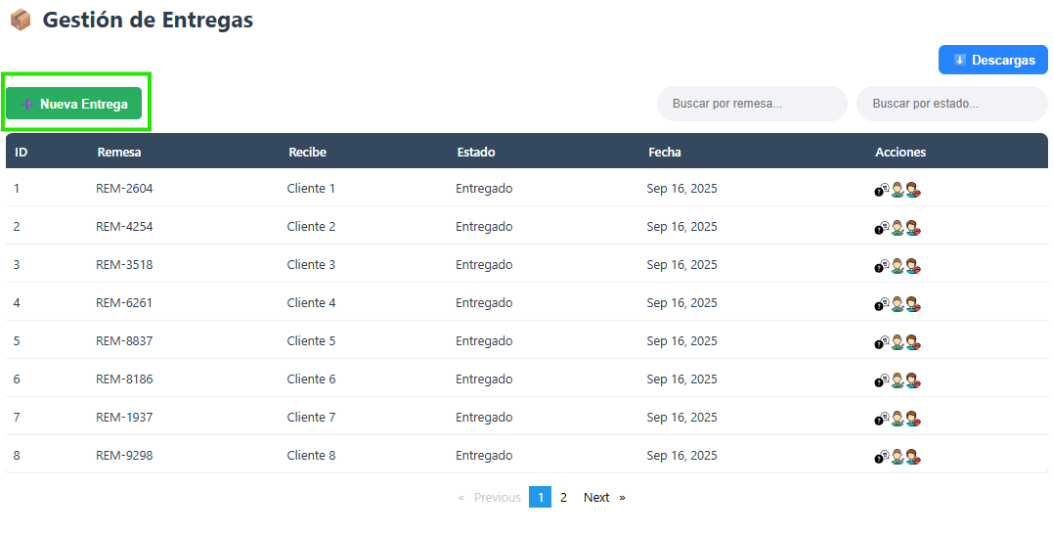
 | EV01 | 1- Debe ir a la opcion "Nuevo" y hacer clic

 | EV02 | 2- Debe ingresar los datos requeridos |  | 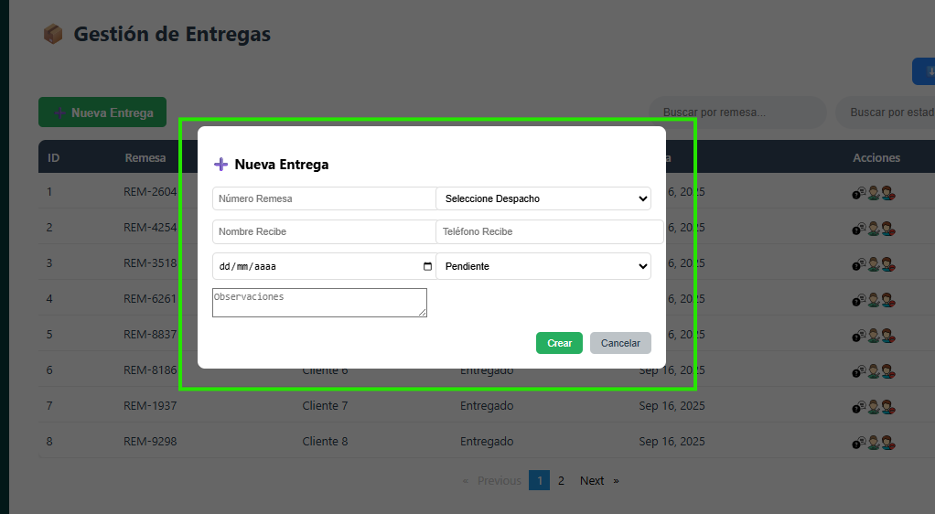

 | EV03 | 3- Debe seleccionar el "Despacho" |  | 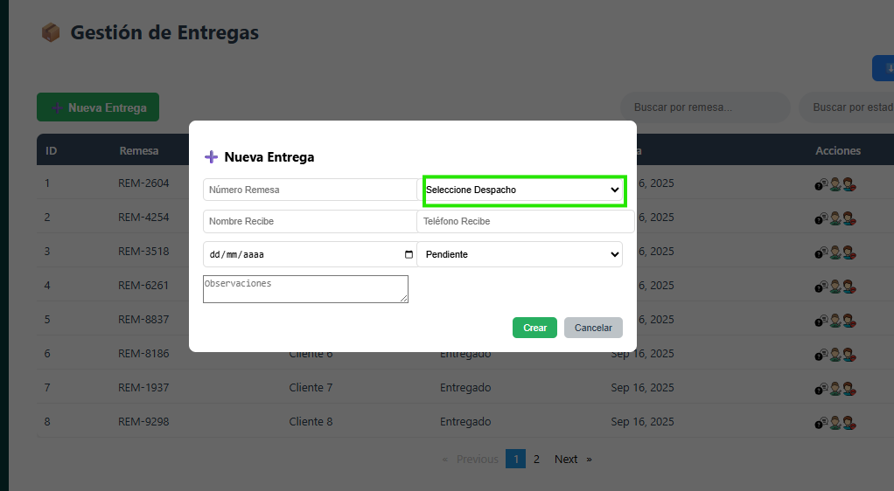

 | EV04 | 4- Debe seleccionar el "Estado" |  | 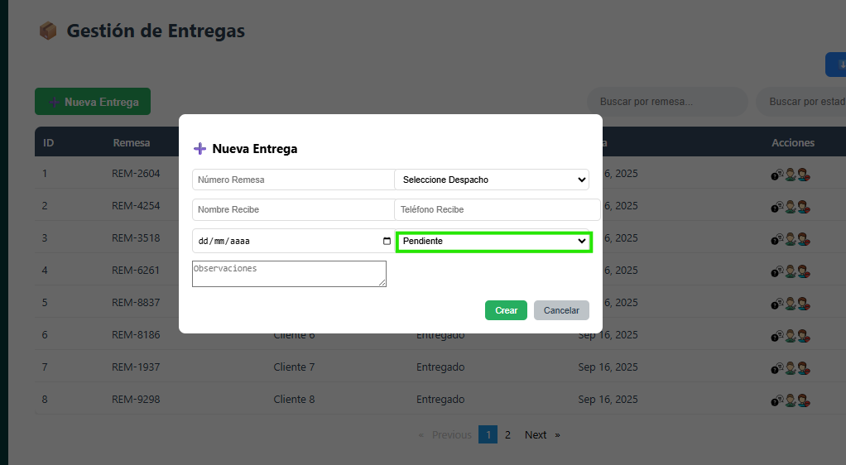
 | EV05 | 5-Debe ir a la opcion "Crear" y hacer click |  | 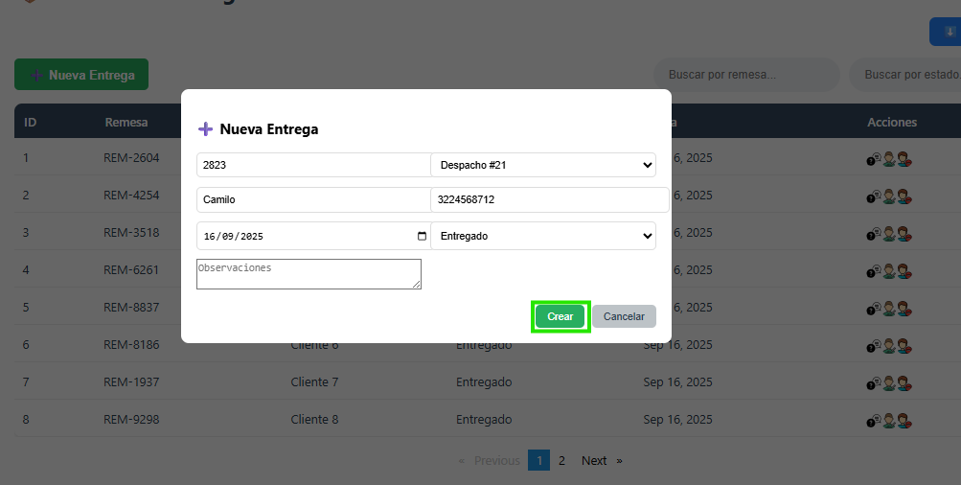

 | EV06 | 6- El servicio notificara si algun campo ingresado no es correcto |  | 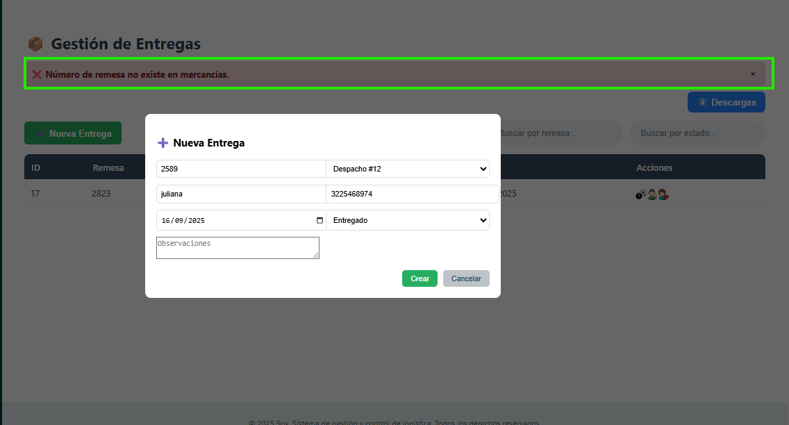
 | RESULTADO | Visualizar la creacion de la entrega en la tabla. |  | 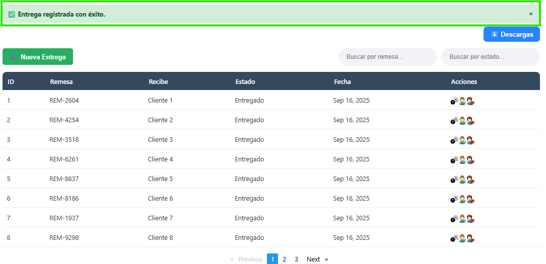 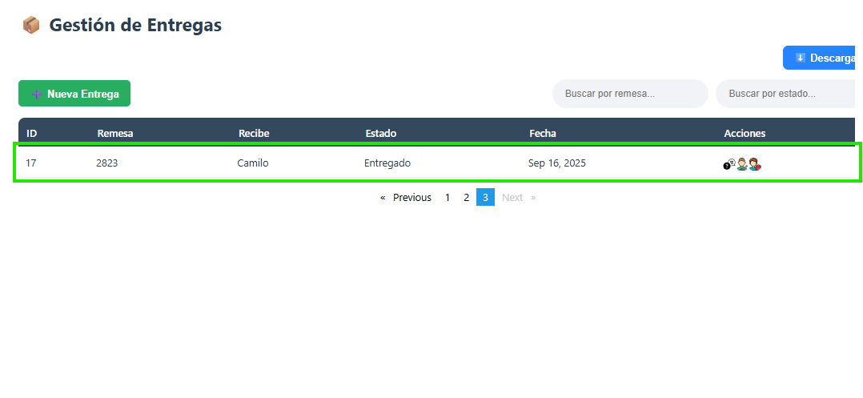

ActualizarEntregas
EJECUCION 1 | CASO DE PRUEBA INICIAL |  |  |  |  |  |  |  |  |  |  |  |  | EJECUCION 2 | CASO DE PRUEBA (REVISIÓN)
 | Id de Caso |  |  |  | CP001
 | Estado del Caso de Prueba |  |  |  | Nuevo |  |  |  |  |  |  |  |  |  | Id de Caso
 | Responsable |  |  |  | Juan Camilo Carreño Niño |  |  |  |  |  |  |  |  |  | Nombre de Caso de prueba |  |  |  | Realizar cotización
 | Objetivo |  |  |  | Realizar la actualizacion de una entrega. |  |  |  |  |  |  |  |  |  | Estado del Caso de Prueba
 | Precondiciones |  |  |  | Ingresar al modulo de entregas |  |  |  |  |  |  |  |  |  | Responsable |  |  |  | John Styven Rondon Useche
 | Escrito por: |  |  |  | Juan Camilo Carreño Niño |  |  |  |  |  |  |  |  |  | Objetivo |  |  |  | Realizar cotizacion de una moto
 | Fecha de Creación |  |  |  | 2025-09-09 |  |  |  |  |  |  |  |  |  | Precondiciones |  |  |  | Ingresar al modulo de motocicletas
 | Commit |  |  |  | 64ce3194a8879c7efb1e96acdd18ad0ca689a82c |  |  |  |  |  |  |  |  |  | Commit
 | Fecha Ejecución |  |  |  | 2025-09-13 |  |  |  |  |  |  |  |  |  | Escrito por: |  |  |  | John Styven Rondon Useche
 | N° | Paso a Paso |  |  | Resultado Esperado |  | Mensaje | Exitoso |  |  |  |  | Evidencia (parte inferior) |  | Fecha Ejecución
 |  |  |  |  |  |  |  | Si | No |  |  |  |  |  | N° | Paso a Paso |  |  | Resultado Esperado |  | Mensaje | Evaluación |  | Evidencia (parte inferior)
 | 1 | 1- Debe ir a la opcion "Editar" y hacer clic |  |  | Formulario |  |  | x |  |  |  |  | EV01 |  |  |  |  |  |  |  |  | Si | No
 | 2 | 2- Debe modificar los datos requeridos |  |  | Caja de texto |  | ok | x |  |  |  |  | EV02 |  | 1 | 1- Debe ir a la opcion "moto mt09 " y hacer clic |  |  | Pagina de la moto
 | 3 | 3- Debe seleccionar el "Despacho" |  |  | Lista desplegable |  |  | x |  |  |  |  | EV03
 | 4 | 4- Debe seleccionar el "Estado" |  |  | Lista desplegable |  | ok | x |  |  |  |  | EV04 |  | 2 | 2- Debe seleccionar "cotiza tu moto" |  |  | Formulario
 | 5 | 5-Debe ir a la opcion "Actualizar" y hacer click |  |  | Registro en la tabla |  |  | x |  |  |  |  | EV05
 | 6 | 6- El servicio notificara si algun campo ingresado no es correcto |  |  | Mensaje |  | ok | x |  |  |  |  | EV06 |  | 3 | 3- Debe registrar su ingreso mensual |  |  | Caja de texto
 | Resultado esperado del caso de prueba |  |  |  | Visualizar la actualizacion de la entrega en la tabla. |  |  |  |  |  |  |  | Resultado |  | 7 | 7 - Debe ir a la opcion " hacer simulacion " y hacer clic |  |  | Pagina de la cotizacion
 | campos |  | Numero remesa | Despacho |  | Nombre recibe |  | Telefono recibe |  | fecha | Estado | Observaciones | Actualizar registro |  | Resultado esperado del caso de prueba |  |  |  | Visualizar la cotizacion con su tasa de interes, valor a financiar, cuota mensual y los meses a pagar. |  |  |  |  | Resultado
 | ejemplo |  | 2823 | SELECTIVO |  | Julio jaramillo |  | 3224568971 |  | 16/09/2025 | SELECTIVO | NINGUNA | Acrualizar registro |  | campos |  | Motos | Ingresos mensuales |  | Actividad economica |  | Plazo en meses |  | Cuoto inicial
 |  |  |  |  |  |  |  |  |  |  |  |  |  |  | ejemplo |  | MT09 | 2,000,000 |  | Termino Fijo |  | 60 |  | 15,000,000
 | Tipo campo |  | string | int |  | string |  | string |  | date | Int | String | string
 | Restricción |  | N/A | Int |  | N/A |  | N/A |  | date | Int | N/A | N/A |  | Tipo campo |  | string | money |  | string |  | int |  | money
 | Valor por defecto |  | N/A | N/A |  | N/A |  | N/A |  | N/A | id = 1 "Pendiente" | N/A | N/A |  | Restricción |  | N/A | Numerico |  | N/A |  | N/A |  | Numerico
 | Permite modificar |  | SI | SI |  | SI |  | SI |  | SI | SI | SI | SI |  | Valor por defecto |  | N/A | N/A |  | N/A |  | 3 |  | N/A
 | Obligatorio |  | SI | SI |  | SI |  | SI |  | SI | SI | SI | SI |  | Permite modificar |  | SI | SI |  | SI |  | SI |  | SI
EJECUCION 1 | EVIDENCIAS |  |  |  |  |  |  |  |  |  |  |  |  | EJECUCION 2 | EVIDENCIAS
 | N° | Paso a Paso |  | 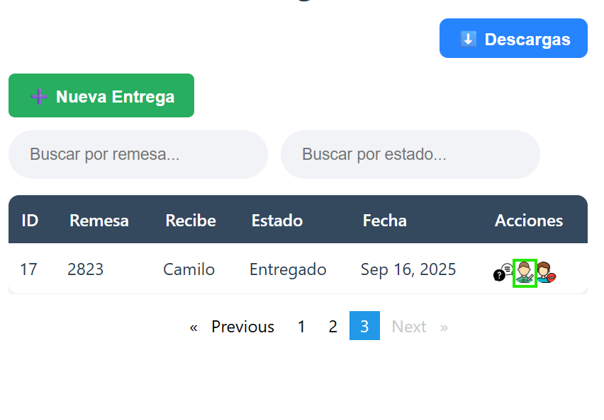
 | EV01 | 1- Debe ir a la opcion "Editar" y hacer clic

 | EV02 | 2- Debe modificar los datos requeridos |  | 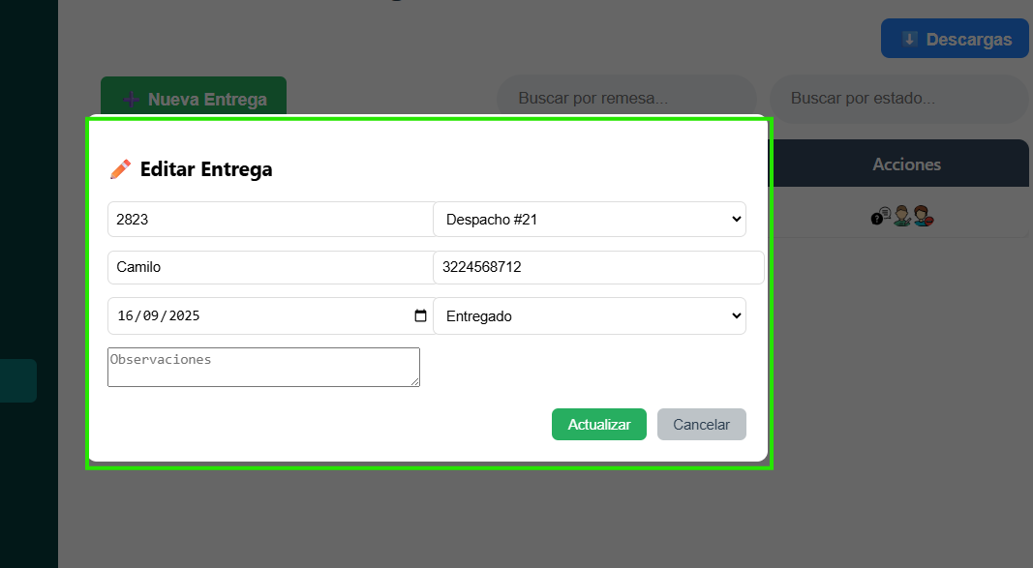

 | EV03 | 3- Debe seleccionar el "Despacho" |  | 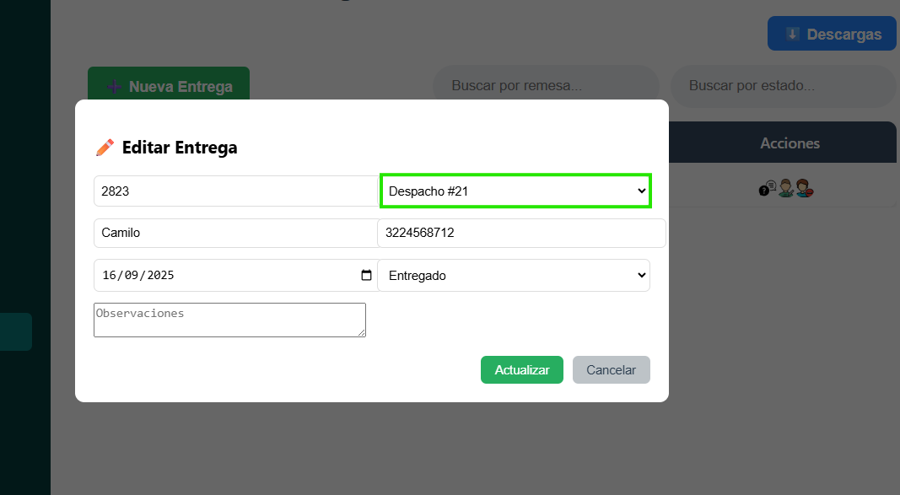

 | EV04 | 4- Debe seleccionar el "Estado" |  | 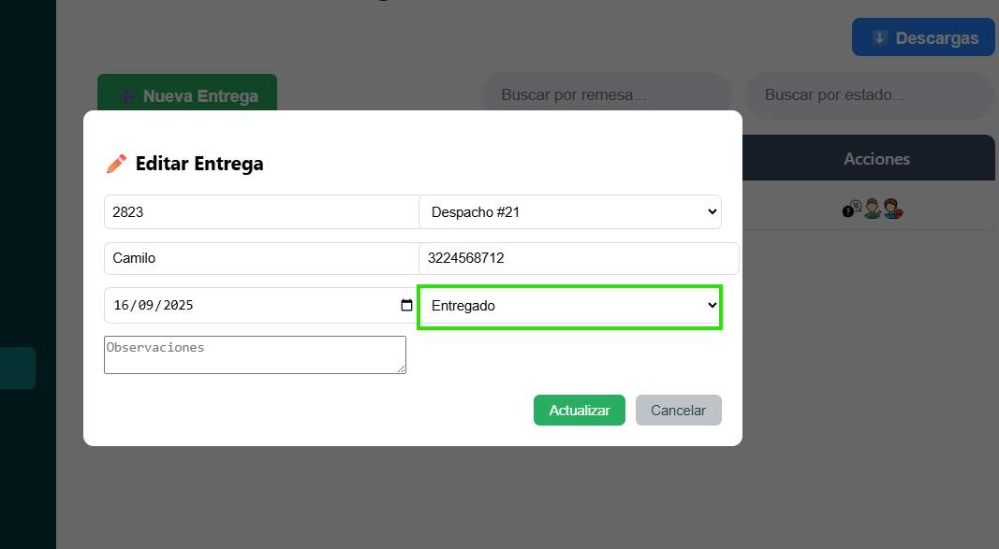
 | EV05 | 5-Debe ir a la opcion "Actualizar" y hacer click |  | 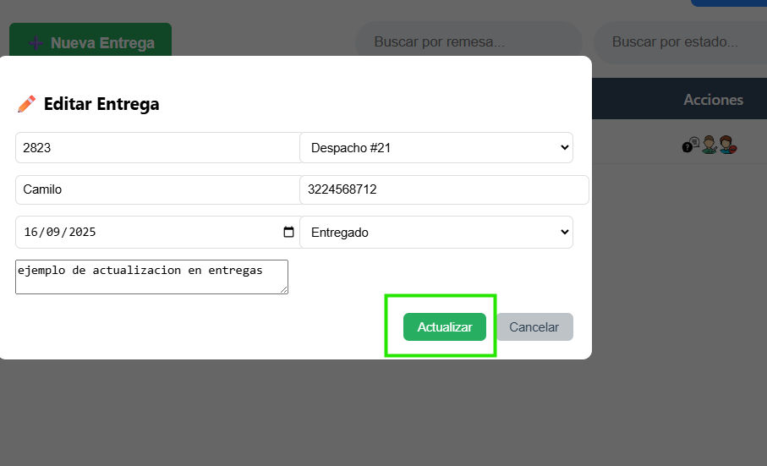

 | EV06 | 6- El servicio notificara si algun campo ingresado no es correcto |  | 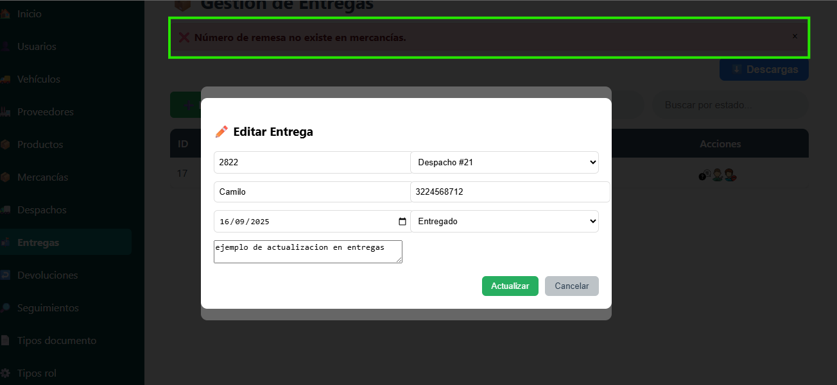
 | RESULTADO | Visualizar la actualizacion de la entrega en la tabla.

ConsultarEntregas
EJECUCION 1 | CASO DE PRUEBA INICIAL |  |  |  |  |  |  |  |  |  |  |  |  | EJECUCION 2 | CASO DE PRUEBA (REVISIÓN)
 | Id de Caso |  |  |  | CP003
 | Estado del Caso de Prueba |  |  |  | Nuevo |  |  |  |  |  |  |  |  |  | Id de Caso
 | Responsable |  |  |  | Juan Camilo Carreño Niño |  |  |  |  |  |  |  |  |  | Nombre de Caso de prueba |  |  |  | Realizar cotización
 | Objetivo |  |  |  | Realizar la consulta de una entrega. |  |  |  |  |  |  |  |  |  | Estado del Caso de Prueba
 | Precondiciones |  |  |  | Ingresar al modulo de entregas |  |  |  |  |  |  |  |  |  | Responsable |  |  |  | John Styven Rondon Useche
 | Escrito por: |  |  |  | Juan Camilo Carreño Niño |  |  |  |  |  |  |  |  |  | Objetivo |  |  |  | Realizar cotizacion de una moto
 | Fecha de Creación |  |  |  | 2025-09-09 |  |  |  |  |  |  |  |  |  | Precondiciones |  |  |  | Ingresar al modulo de motocicletas
 | Commit |  |  |  | 64ce3194a8879c7efb1e96acdd18ad0ca689a82c |  |  |  |  |  |  |  |  |  | Commit
 | Fecha Ejecución |  |  |  | 2025-09-13 |  |  |  |  |  |  |  |  |  | Escrito por: |  |  |  | John Styven Rondon Useche
 | N° | Paso a Paso |  |  | Resultado Esperado |  | Mensaje | Exitoso |  |  |  |  | Evidencia (parte inferior) |  | Fecha Ejecución
 |  |  |  |  |  |  |  | Si | No |  |  |  |  |  | N° | Paso a Paso |  |  | Resultado Esperado |  | Mensaje | Evaluación |  | Evidencia (parte inferior)
 | 1 | 1- Debe ir a la opcion "Buscar por remesa" y hacer clic |  |  | Registro filtrado |  |  | x |  |  |  |  | EV01 |  |  |  |  |  |  |  |  | Si | No
 | 2 | 2- Debe ir a la opcion "Buscar por estado" y hacer clic |  |  | Registro filtrado |  | ok | x |  |  |  |  | EV02 |  | 1 | 1- Debe ir a la opcion "moto mt09 " y hacer clic |  |  | Pagina de la moto
 | 3 | 3-Si el registro filtrado no existe no trae nada |  |  | null |  |  | x |  |  |  |  | EV03
 | 4 | 4- Debe seleccionar el "Consultar" |  |  | Detalle de entrega |  | ok | x |  |  |  |  | EV04 |  | 2 | 2- Debe seleccionar "cotiza tu moto" |  |  | Formulario
 | 5 | 5-Debe ir a la opcion "Cerrar" y hacer click para finalizar la consulta |  |  | registros en la tabla |  | ok | x |  |  |  |  | EV05
 | Resultado esperado del caso de prueba |  |  |  | Visualizar la Consulta de la entrega. |  |  |  |  |  |  |  | Resultado |  | 7 | 7 - Debe ir a la opcion " hacer simulacion " y hacer clic |  |  | Pagina de la cotizacion
 | campos |  | Numero remesa | Despacho |  | Nombre recibe |  | Telefono recibe |  | fecha | Estado | Observaciones | Consultar registro |  | Resultado esperado del caso de prueba |  |  |  | Visualizar la cotizacion con su tasa de interes, valor a financiar, cuota mensual y los meses a pagar. |  |  |  |  | Resultado
 | ejemplo |  | 2823 | SELECTIVO |  | Julio jaramillo |  | 3224568971 |  | 16/09/2025 | SELECTIVO | NINGUNA | Consultar registro |  | campos |  | Motos | Ingresos mensuales |  | Actividad economica |  | Plazo en meses |  | Cuoto inicial
 |  |  |  |  |  |  |  |  |  |  |  |  |  |  | ejemplo |  | MT09 | 2,000,000 |  | Termino Fijo |  | 60 |  | 15,000,000
 | Tipo campo |  | string | int |  | string |  | string |  | date | Int | String | string
 | Restricción |  | N/A | Int |  | N/A |  | N/A |  | date | Int | N/A | N/A |  | Tipo campo |  | string | money |  | string |  | int |  | money
 | Valor por defecto |  | N/A | N/A |  | N/A |  | N/A |  | N/A | id = 1 "Pendiente" | N/A | N/A |  | Restricción |  | N/A | Numerico |  | N/A |  | N/A |  | Numerico
 | Permite modificar |  | SI | SI |  | SI |  | SI |  | SI | SI | SI | SI |  | Valor por defecto |  | N/A | N/A |  | N/A |  | 3 |  | N/A
 | Obligatorio |  | SI | SI |  | SI |  | SI |  | SI | SI | SI | SI |  | Permite modificar |  | SI | SI |  | SI |  | SI |  | SI
EJECUCION 1 | EVIDENCIAS |  |  |  |  |  |  |  |  |  |  |  |  | EJECUCION 2 | EVIDENCIAS
 | N° | Paso a Paso |  | 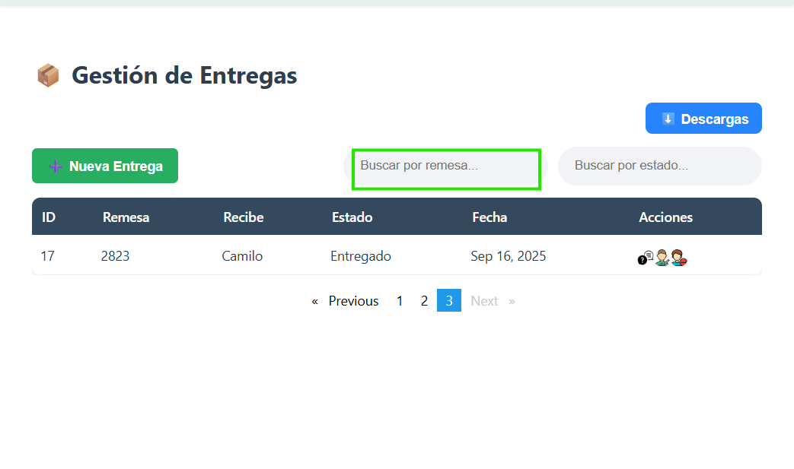
 | EV01 | 1- Debe ir a la opcion "Buscar por remesa" y hacer click

 | EV02 | 2- Debe ir a la opcion "Buscar por estado" y hacer click |  | 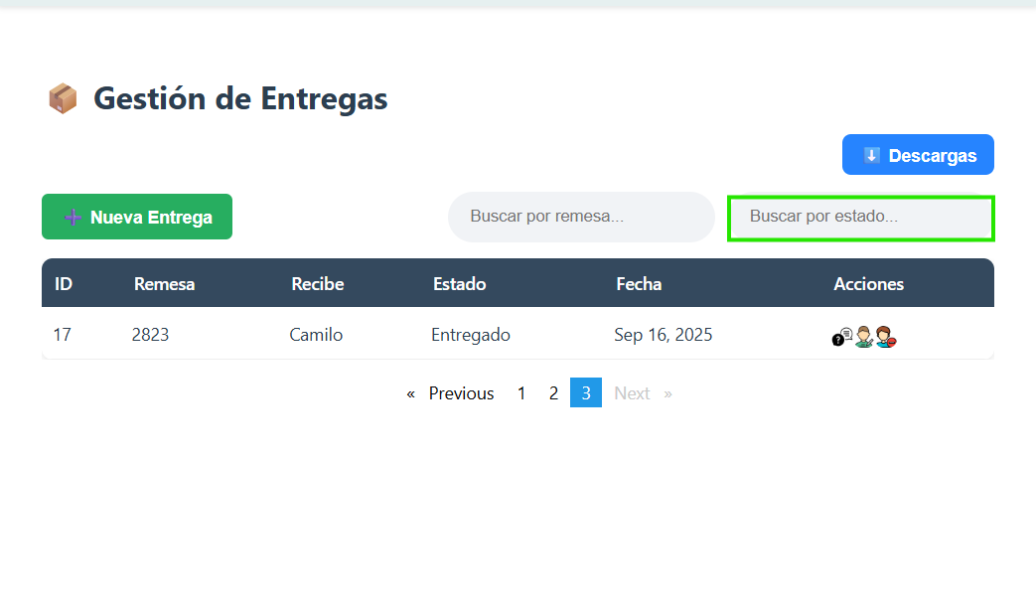

 | EV03 | 3-Si el registro filtrado no existe no trae nada |  | 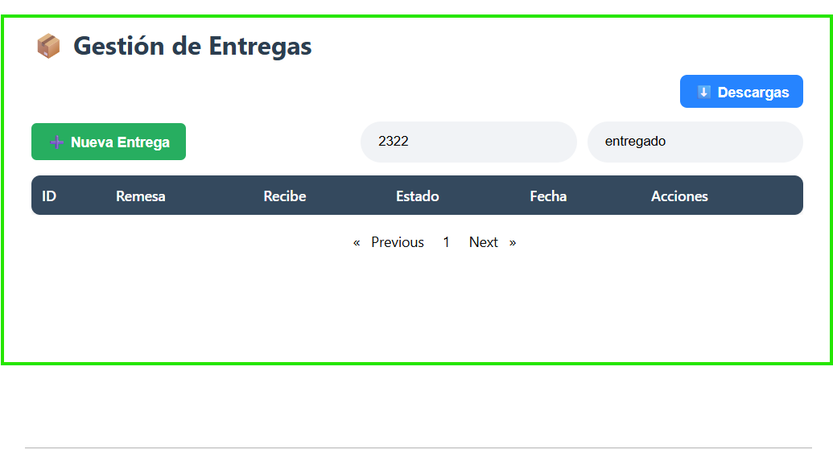

 | EV04 | 4- Debe seleccionar el "Consultar" |  | 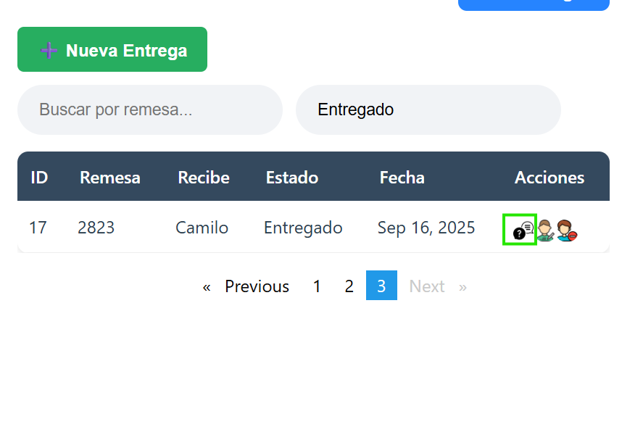
 | EV05 | 5-Debe ir a la opcion "Cerrar" y hacer click para finalizar la consulta |  | 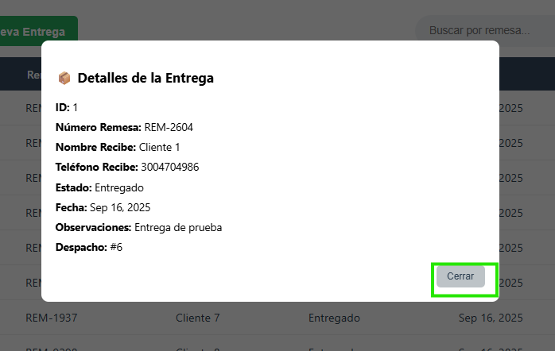

 | RESULTADO | Visualizar la Consulta de la entrega. |  | 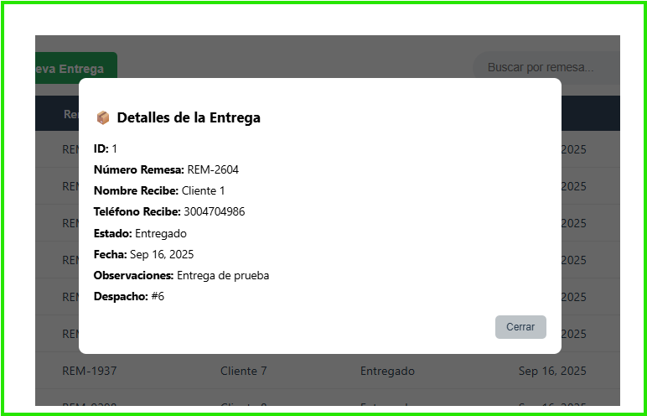

EliminarEntregas
EJECUCION 1 | CASO DE PRUEBA INICIAL |  |  |  |  |  |  |  |  |  |  |  |  | EJECUCION 2 | CASO DE PRUEBA (REVISIÓN)
 | Id de Caso |  |  |  | CP004
 | Estado del Caso de Prueba |  |  |  | Nuevo |  |  |  |  |  |  |  |  |  | Id de Caso
 | Responsable |  |  |  | Juan Camilo Carreño Niño |  |  |  |  |  |  |  |  |  | Nombre de Caso de prueba |  |  |  | Realizar cotización
 | Objetivo |  |  |  | Realizar la eliminacion de una entrega. |  |  |  |  |  |  |  |  |  | Estado del Caso de Prueba
 | Precondiciones |  |  |  | Ingresar al modulo de entregas |  |  |  |  |  |  |  |  |  | Responsable |  |  |  | John Styven Rondon Useche
 | Escrito por: |  |  |  | Juan Camilo Carreño Niño |  |  |  |  |  |  |  |  |  | Objetivo |  |  |  | Realizar cotizacion de una moto
 | Fecha de Creación |  |  |  | 2025-09-09 |  |  |  |  |  |  |  |  |  | Precondiciones |  |  |  | Ingresar al modulo de motocicletas
 | Commit |  |  |  | 64ce3194a8879c7efb1e96acdd18ad0ca689a82c |  |  |  |  |  |  |  |  |  | Commit
 | Fecha Ejecución |  |  |  | 2025-09-13 |  |  |  |  |  |  |  |  |  | Escrito por: |  |  |  | John Styven Rondon Useche
 | N° | Paso a Paso |  |  | Resultado Esperado |  | Mensaje | Exitoso |  |  |  |  | Evidencia (parte inferior) |  | Fecha Ejecución
 |  |  |  |  |  |  |  | Si | No |  |  |  |  |  | N° | Paso a Paso |  |  | Resultado Esperado |  | Mensaje | Evaluación |  | Evidencia (parte inferior)
 | 1 | 1- Debe ir a la opcion "Eliminar" y hacer clic |  |  | mensjae |  | ok | x |  |  |  |  | EV01 |  |  |  |  |  |  |  |  | Si | No
 | 2 | 2- Debe confirmar la eliminacion de la entrega seleccionando la opcion "Aceptar" |  |  | mensjae |  | ¿Deseas eliminar esta entrega? | x |  |  |  |  | EV02 |  | 1 | 1- Debe ir a la opcion "moto mt09 " y hacer clic |  |  | Pagina de la moto
 | Resultado esperado del caso de prueba |  |  |  | Visualizar la eliminacion de la entrega. |  |  |  |  |  |  |  | Resultado |  | 7 | 7 - Debe ir a la opcion " hacer simulacion " y hacer clic |  |  | Pagina de la cotizacion
 | campos |  | Numero remesa | Despacho |  | Nombre recibe |  | Telefono recibe |  | fecha | Estado | Observaciones | Consultar registro |  | Resultado esperado del caso de prueba |  |  |  | Visualizar la cotizacion con su tasa de interes, valor a financiar, cuota mensual y los meses a pagar. |  |  |  |  | Resultado
 | ejemplo |  | 2823 | SELECTIVO |  | Julio jaramillo |  | 3224568971 |  | 16/09/2025 | SELECTIVO | NINGUNA | Consultar registro |  | campos |  | Motos | Ingresos mensuales |  | Actividad economica |  | Plazo en meses |  | Cuoto inicial
 |  |  |  |  |  |  |  |  |  |  |  |  |  |  | ejemplo |  | MT09 | 2,000,000 |  | Termino Fijo |  | 60 |  | 15,000,000
 | Tipo campo |  | string | int |  | string |  | string |  | date | Int | String | string
 | Restricción |  | N/A | Int |  | N/A |  | N/A |  | date | Int | N/A | N/A |  | Tipo campo |  | string | money |  | string |  | int |  | money
 | Valor por defecto |  | N/A | N/A |  | N/A |  | N/A |  | N/A | id = 1 "Pendiente" | N/A | N/A |  | Restricción |  | N/A | Numerico |  | N/A |  | N/A |  | Numerico
 | Permite modificar |  | SI | SI |  | SI |  | SI |  | SI | SI | SI | SI |  | Valor por defecto |  | N/A | N/A |  | N/A |  | 3 |  | N/A
 | Obligatorio |  | SI | SI |  | SI |  | SI |  | SI | SI | SI | SI |  | Permite modificar |  | SI | SI |  | SI |  | SI |  | SI
EJECUCION 1 | EVIDENCIAS |  |  |  |  |  |  |  |  |  |  |  |  | EJECUCION 2 | EVIDENCIAS
 | N° | Paso a Paso |  | 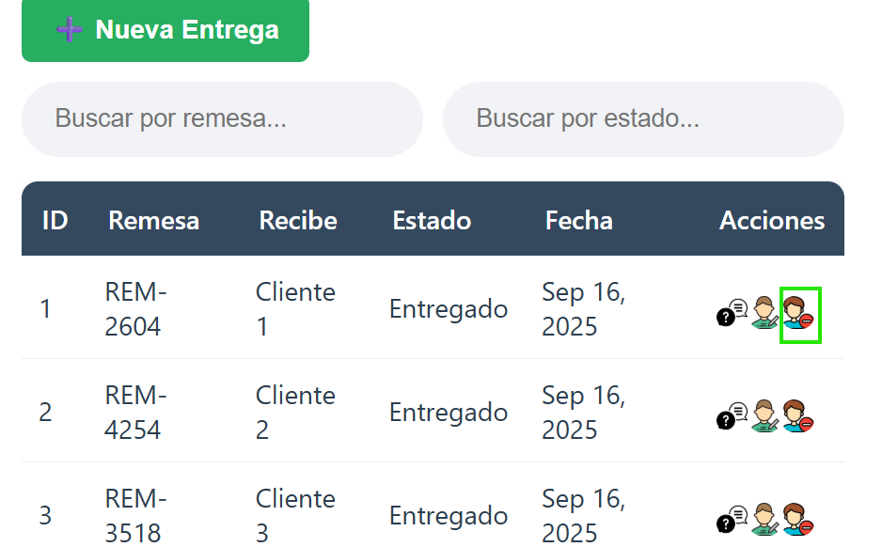
 | EV01 | 1- Debe ir a la opcion "Eliminar" y hacer clic

 | EV02 | 2- Debe confirmar la eliminacion de la entrega seleccionando la opcion "Aceptar" |  | 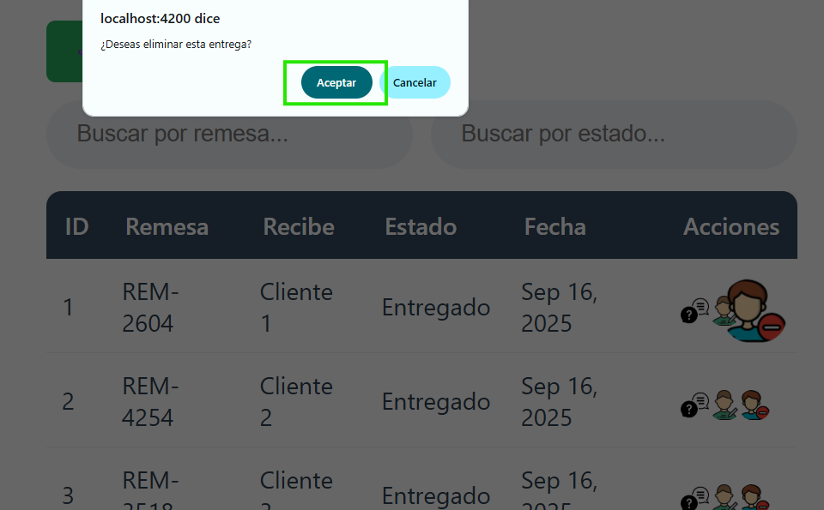

 | RESULTADO | Visualizar la eliminacion de la entrega. |  | 